2. Чек-лист «Способ оплаты» и «
Чек-лист и результаты выполнения тестов: тестирование окон «Способ оплаты» и «Добавление карты»

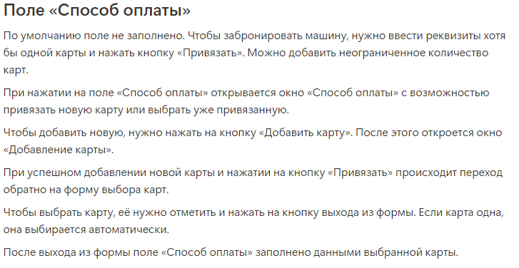
№ | Описание проверки | Windows 11 Pro, Firefox 129.0.2 (64-bit), 1920×1080 | Ссылка на баг-репорт
Проверки для логики работы окна "Способ оплаты"
Т1 | Окно открывается при нажатии на поле "Способ оплаты" на форме бронирования карширинга | Passed
Т2 | Окно открывается при успешном добавлении новой карт в окне "Добавление карты" и нажатии на кнопку "Привязать" | Passed
Т3 | Окно закрывается при нажатии на крестик в правом верхнем углу окна | Passed
Т4 | По умолчанию ни одна карта не добавлена, доступна только кнопка "Добавить карту" | Passed
Т5 | Нажатие на кнопку "Добавить карту" открывает окно "Добавления карты" | Passed
Т6 | У привязанной карты отображаются последние четыре цифры ее номера | Failed | https://antonlafaev.youtrack.cloud/issue/AL1-25/Ne-otobrazhayutsya-poslednie-chetyre-cifry-nomera-privyazannoj-karty-v-okne-Sposob-oplaty
Т7 | Если привязана одна карта, она выбирается автоматически как карта для оплаты | Passed
Т8 | Если привязано несколько карт, карта для оплаты выбирается пользователем при помощи радиокнопки (галочка) и поледующим закрытием окна "Способ оплаты" | Passed
Т9 | Можно привязать 1 карту | Passed
Т10 | Можно привязать 2 карты | Passed
Т11 | Можно привязать 5 карт | Passed
Т12 | Можно переключаться между привязанными картами | Passed
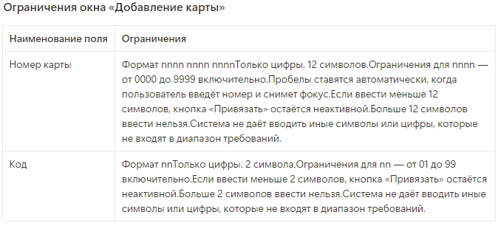
Проверки для логики работы окна "Добавление карты"
Т13 | Окно закрывается при нажатии на крестик в правом верхнем углу окна | Passed
Т14 | Окно закрывается при нажатии на кнопку "Отмена" | Passed
Т15 | Автоматически проставляются пробелы под формат nnnn nnnn nnnn при вводе в поле "Номер карты" значения из 12 цифр и снятии фокуса с поля. Тестовое значение "123412341234" | Failed | https://antonlafaev.youtrack.cloud/issue/AL1-26/Ne-prostavlyayutsya-probely-pod-format-nnnn-nnnn-nnnn-pri-vvode-dannyh-v-pole-Nomer-karty
Т16 | При вводе в поле "Номер карты" значения "123456789012" и вводе в поле "Код" значения "01" кнопка "Привязать" активна. | Passed
Т17 | При вводе в поле "Номер карты" значения "123456789012" и вводе в поле "Код" значения "02" кнопка "Привязать" активна. | Passed
Т18 | При вводе в поле "Номер карты" значения "123456789012" и вводе в поле "Код" значения "55" кнопка "Привязать" активна. | Passed
Т19 | При вводе в поле "Номер карты" значения "123456789012" и вводе в поле "Код" значения "98" кнопка "Привязать" активна. | Passed
Т20 | При вводе в поле "Номер карты" значения "123456789012" и вводе в поле "Код" значения "99" кнопка "Привязать" активна. | Passed
Т21 | Успешное добавление карты при вводе в поле "Номер карты" значения "123456789012" и вводе в поле "Код" значения "12" и нажатии на кнопку "Привязать" | Passed
Т22 | Если поле "Номер карты" не заполнено (0 символов) и в поле "Код" введено значение "12", кнопка "Привязать не активна. | Passed
Т23 | При вводе значения из 1 символов в поле "Номер карты" и значения "12" в поле "Код" кнопка "Привязать не активна. Тестовое значение "1" | Passed
Т24 | При вводе значения из 5 символов в поле "Номер карты" и значения "12" в поле "Код" кнопка "Привязать не активна. Тестовое значение "12345" | Passed
Т25 | При вводе значения из 10 символов в поле "Номер карты" и значения "12" в поле "Код" кнопка "Привязать не активна. Тестовое значение "1234123412" | Passed
Т26 | При вводе значения из 11 символов в поле "Номер карты" и значения "12" в поле "Код" кнопка "Привязать не активна. Тестовое значение "12341234123" | Passed
Т27 | Программа не позволяет ввести в поле "Номер карты" значение из 13 символов. Тестовое значение "1234123412345" | Failed | https://antonlafaev.youtrack.cloud/issue/AL1-27/Sistema-pozvolyaet-vvesti-bolee-12-simvolov-v-pole-Nomer-karty
Т28 | Программа не позволяет ввести в поле "Номер карты" значение из 14 символов. Тестовое значение "12341234123456" | Failed | https://antonlafaev.youtrack.cloud/issue/AL1-27/Sistema-pozvolyaet-vvesti-bolee-12-simvolov-v-pole-Nomer-karty
Т29 | Программа не позволяет ввести в поле "Номер карты" значение из 20 символов. Тестовое значение "12341234123412341234" | Failed | https://antonlafaev.youtrack.cloud/issue/AL1-27/Sistema-pozvolyaet-vvesti-bolee-12-simvolov-v-pole-Nomer-karty
Т30 | Программа не позволяет ввести в поле "Номер карты" пробел. Тестовое значение "1234 1234 12" | Failed | https://antonlafaev.youtrack.cloud/issue/AL1-28/Sistema-pozvolyaet-vvesti-inye-simvoly-krome-cifr-v-pole-Nomer-karty
Т31 | Программа не позволяет ввести в поле "Номер карты" символы пунктуации. Тестовое значение "123412341:34" | Failed | https://antonlafaev.youtrack.cloud/issue/AL1-28/Sistema-pozvolyaet-vvesti-inye-simvoly-krome-cifr-v-pole-Nomer-karty
Т32 | Программа не позволяет ввести в поле "Номер карты" математические символы. Тестовое значение "123412341+34" | Failed | https://antonlafaev.youtrack.cloud/issue/AL1-28/Sistema-pozvolyaet-vvesti-inye-simvoly-krome-cifr-v-pole-Nomer-karty
Т33 | Программа не позволяет ввести в поле "Номер карты" спецсимволы. Тестовое значение "123412341&34" | Failed | https://antonlafaev.youtrack.cloud/issue/AL1-28/Sistema-pozvolyaet-vvesti-inye-simvoly-krome-cifr-v-pole-Nomer-karty
Т34 | Программа не позволяет ввести в поле "Номер карты" буквы. Тестовое значение "123412341а34" | Failed | https://antonlafaev.youtrack.cloud/issue/AL1-28/Sistema-pozvolyaet-vvesti-inye-simvoly-krome-cifr-v-pole-Nomer-karty
Т35 | Программа не позволяет ввести в поле "Номер карты" дробные числа. Тестовое значение "123412341.34" | Failed | https://antonlafaev.youtrack.cloud/issue/AL1-28/Sistema-pozvolyaet-vvesti-inye-simvoly-krome-cifr-v-pole-Nomer-karty
Т36 | При вводе в поле "Номер карты" значения "123456789012" и незаполненном поле "Код" (0 символов), кнопка "Привязать не активна. | Passed
Т37 | При вводе в поле "Номер карты" значения "123456789012" и вводе в поле "Код" значения "1" кнопка "Привязать не активна. | Passed
Т38 | Программа не позволяет ввести в поле "Код" значение из 3 символов. Тестовое значение "123" | Failed | https://antonlafaev.youtrack.cloud/issue/AL1-29/Sistema-pozvolyaet-vvesti-bolee-2-simvolov-v-pole-Kod-v-okne-Dobavlenie-karty
Т39 | Программа не позволяет ввести в поле "Код" значение из 4 символов. Тестовое значение "1234" | Failed | https://antonlafaev.youtrack.cloud/issue/AL1-29/Sistema-pozvolyaet-vvesti-bolee-2-simvolov-v-pole-Kod-v-okne-Dobavlenie-karty
Т40 | Программа не позволяет ввести в поле "Код" значение из 7 символов. Тестовое значение "1234567" | Failed | https://antonlafaev.youtrack.cloud/issue/AL1-29/Sistema-pozvolyaet-vvesti-bolee-2-simvolov-v-pole-Kod-v-okne-Dobavlenie-karty
Т41 | Программа не позволяет ввести в поле "Код" пробел. Тестовое значение "2 " | Failed | https://antonlafaev.youtrack.cloud/issue/AL1-30/Sistema-pozvolyaet-vvesti-inye-simvoly-krome-cifr-v-pole-Kod-v-okne-Dobavlenie-karty
Т42 | Программа не позволяет ввести в поле "Код" символы пунктуации. Тестовое значение "2:" | Failed | https://antonlafaev.youtrack.cloud/issue/AL1-30/Sistema-pozvolyaet-vvesti-inye-simvoly-krome-cifr-v-pole-Kod-v-okne-Dobavlenie-karty
Т43 | Программа не позволяет ввести в поле "Код" математические символы. Тестовое значение "-2" | Failed | https://antonlafaev.youtrack.cloud/issue/AL1-30/Sistema-pozvolyaet-vvesti-inye-simvoly-krome-cifr-v-pole-Kod-v-okne-Dobavlenie-karty
Т44 | Программа не позволяет ввести в поле "Код" спецсимволы. Тестовое значение "2%" | Failed | https://antonlafaev.youtrack.cloud/issue/AL1-30/Sistema-pozvolyaet-vvesti-inye-simvoly-krome-cifr-v-pole-Kod-v-okne-Dobavlenie-karty
Т45 | Программа не позволяет ввести в поле "Код" буквы. Тестовое значение "2у" | Failed | https://antonlafaev.youtrack.cloud/issue/AL1-30/Sistema-pozvolyaet-vvesti-inye-simvoly-krome-cifr-v-pole-Kod-v-okne-Dobavlenie-karty

